Grafik 1
Kapitel 10: Handel, Gastgewerbe, Tourismus und Dienstleistungen
Grafik 1: Entwicklung im Einzelhandel in Schleswig-Holstein 1985 – 2020

Entwicklung im Einzelhandel in Schleswig-Holstein 1985 – 2020
Grafik 1

2

Daten zu Grafik 1 | Entwicklung im Einzelhandel in Schleswig-Holstein 1985 – 2020

 | Jahr | Umsatz | Beschäftigte
 | 1985 | 1.8 | – 0.6
 | 1986 | 2.1 | – 2.2
 | 1987 | 5.0 | 1.3
 | 1988 | 4.0 | 3.2
 | 1989 | 4.9 | 1.6
 | 1990 | 11.9 | 1.7
 | 1991 | 6.8 | 2.0
 | 1992 | 2.2 | – 0.1
 | 1993 | – 0.9 | – 0.4
 | 1994 | – 1.3 | – 1.6
 | 1995 | 0.6 | – 1.1
 | 1996 | 0.6 | – 1.9
 | 1997 | 0.1 | – 0.2
 | 1998 | 1.5 | – 0.4
 | 1999 | 0.2 | – 1.6
 | 2000 | – 2.8 | – 2.7
 | 2001 | 0.7 | – 2.6
 | 2002 | – 2.4 | – 1.9
 | 2003 | 0.8 | – 1.1
 | 2004 | 0.8 | – 1.7
 | 2005 | 4.3 | 1.7
 | 2006 | 3.0 | 3.0
 | 2007 | – 1.1 | 0.2
 | 2008 | 2.2 | – 1.2
 | 2009 | 1.3 | 0.6
 | 2010 | 2.4 | 0.0
 | 2011 | 2.0 | 0.4
 | 2012 | 1.5 | 0.9
 | 2013 | – 0.2 | 1.3
 | 2014 | 4.1 | 2.8
 | 2015 | 2.5 | – 0.6
 | 2016 | 1.6 | 1.6
 | 2017 | 2.8 | 1.9
 | 2018 | 2.8 | – 0.1
 | 2019 | 3.1 | 1.3
 | 2020 | 5.0 | – 0.2
 | 2021 | ··· | ···
 | ab 2005 jährlich neue Stichprobe
 | bis 2008 ohne Kfz-Handel und Tankstellen
 | ab 2009 ohne Kfz-Handel, einschließlich Tankstellen
 |  |  | › zum Inhaltsverzeichnis

Grafik 2
Kapitel 10: Handel, Gastgewerbe, Tourismus und Dienstleistungen
Grafik 2: Entwicklung im Gastgewerbe in Schleswig-Holstein 1985 – 2020

Entwicklung im Gastgewerbe in Schleswig-Holstein 1985 – 2020
Grafik 2

2

Daten zu Grafik 2 | Entwicklung im Gastgewerbe in Schleswig-Holstein 1985 – 2020

 | Jahr | Umsatz | Beschäftigte
 | 1985 | 0.6 | 2.4
 | 1986 | 2.3 | – 1.2
 | 1987 | 3.0 | 1.4
 | 1988 | 3.5 | 4.9
 | 1989 | 3.7 | 1.8
 | 1990 | 5.8 | – 0.6
 | 1991 | 3.9 | 0.6
 | 1992 | 3.7 | 0.5
 | 1993 | – 0.5 | 1.4
 | 1994 | – 2.1 | – 3.2
 | 1995 | – 0.5 | – 3.8
 | 1996 | – 2.8 | – 2.2
 | 1997 | – 3.0 | – 2.1
 | 1998 | – 1.7 | – 0.4
 | 1999 | 0.0 | – 6.7
 | 2000 | – 0.2 | – 4.3
 | 2001 | – 0.4 | 0.0
 | 2002 | – 2.2 | – 2.0
 | 2003 | – 3.0 | – 1.9
 | 2004 | – 0.4 | 1.4
 | 2005 | 1.2 | 2.8
 | 2006 | 3.6 | 2.4
 | 2007 | – 0.4 | – 1.6
 | 2008 | – 0.2 | 0.6
 | 2009 | 3.5 | 0.5
 | 2010 | 1.0 | – 1.9
 | 2011 | 1.5 | 4.1
 | 2012 | – 3.9 | 2.2
 | 2013 | – 5.3 | 0.2
 | 2014 | – 3.9 | – 0.7
 | 2015 | 9.6 | 4.0
 | 2016 | – 0.8 | 2.1
 | 2017 | 2.8 | 2.8
 | 2018 | 2.2 | 2.8
 | 2019 | 3.1 | 0.8
 | 2020 | – 26.1 | – 14.2
 | 2021 | ··· | ···
 | ab 2005 jährlich neue Stichprobe
 |  |  | › zum Inhaltsverzeichnis

Karte
Kapitel 10: Handel, Gastgewerbe, Tourismus und Dienstleistungen
Karte: Anzahl der Gäste in den Beherbergungsstätten in Schleswig-Holstein 2020

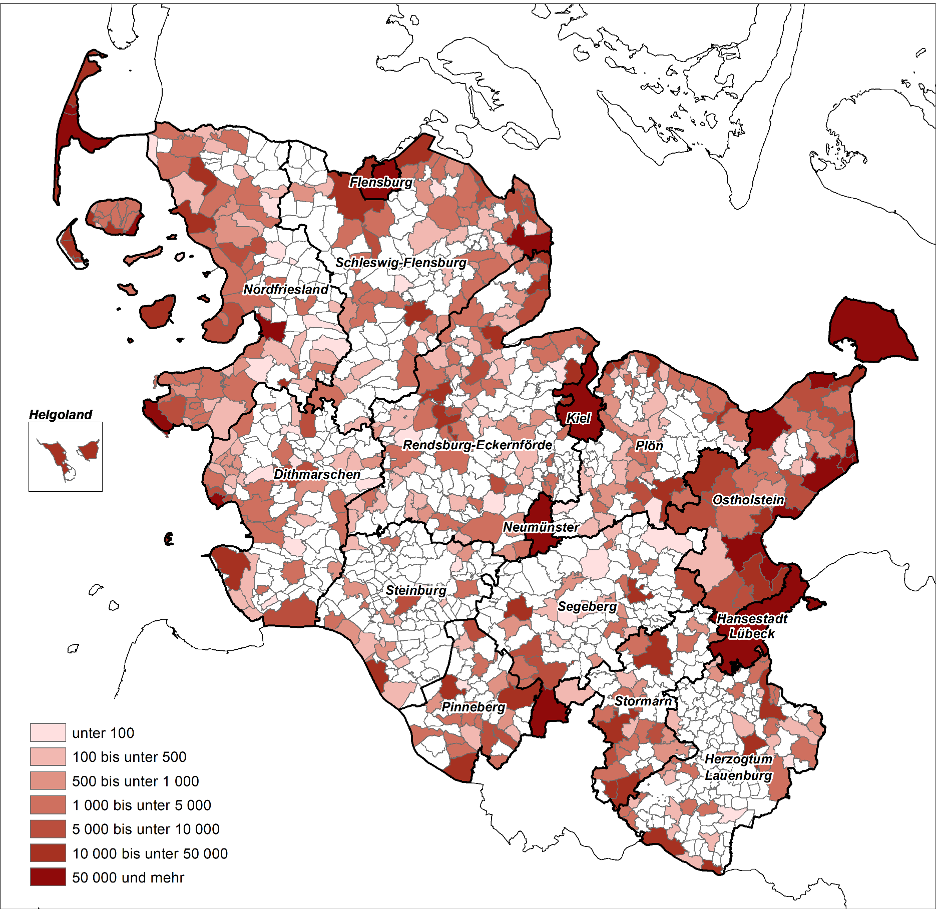

 | › zum Inhaltsverzeichnis

Grafik 3
Kapitel 10: Handel, Gastgewerbe, Tourismus und Dienstleistungen
Grafik 3: Tätige Personen1 und Umsatz Rechtlicher Einheiten2 im Dienstleistungsbereich in Schleswig-Holstein 2019

Tätige Personen¹ und Umsatz Rechtlicher Einheiten² im Dienstleistungsbereich in Schleswig-Holstein 2019
Grafik 3

Tätige Personen¹
Umsatz Rechtlicher Einheiten²

¹ Selbstständige, mithelfende Familienangehörige, Lohn- und Gehaltsempfänger am 30.09. ² Siehe methodischer Hinweis zum Unternehmensbegriff unter Erläuterungen

Daten zu Grafik 3 | Tätige Personen1 und Umsatz Rechtlicher Einheiten2 im Dienstleistungsbereich in Schleswig-Holstein 2019

 |  | Tätige Personen | Umsatz in Mrd. Euro
 | Verkehr und Lagerei | 68922 | 14.45
 | Information und Kommunikation | 29988 | 7.00
 | Grundstücks- und Wohnungswesen | 19624 | 4.73
 | Erbringung von freiberuflichen, wissenschaftlichen und technischen Dienstleistungen | 72998 | 6.29
 | Erbringung von sonstigen wirtschaftlichen Dienstleistungen | 106585 | 5.46

 |  |  | › zum Inhaltsverzeichnis

